상품제안서
송월 호텔컬렉션 뉴필라라인40 5매 세트 | 상품코드: S47620

 |  |  |  |  |  |  | 02-713-8555 | www.synergygift.co.kr
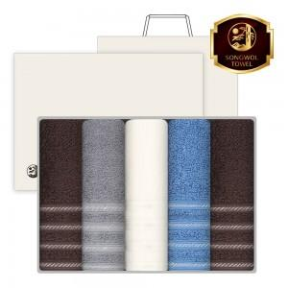

【상세/제작정보】

【인쇄/포장옵션】 | 나염1도, 자수5p / 포장지포장

【공급단가】 | 수량 | 20~ | 100~ | 300~ | 500~ | 1,000~
*VAT별도 | 단가 | 35,230원 | 33,330원 | 31,700원 | 30,890원 | 30,080원

【상품 URL】 | https://www.synergygift.co.kr:443/src/goods_detail.php?gdno=47620

